Se
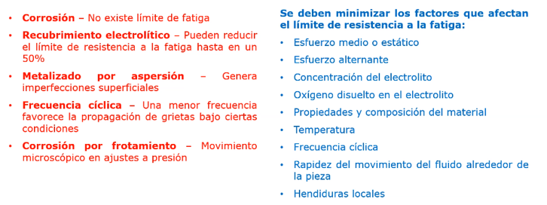
 | resistencia a la tension | resitencia a la fluencia

 | Sut | Sy
 | 22,335.00 | 33,503.00
 | KPSI | PSI
limite a la fatiga

factor supercial (ka) |  |  |  |  |  |  |  |  |  |  |  |  | 11167.5
 | factor superficial | maquinado
 | unidades | kpsi
 |  |  |  |  | Factor a |  | Exponente b
kpsi a= | 2.7 |  |  |  | Sut kpsi | Sut Mpa |  | Se= | ka | kb | kc | kd | ke | kf | Se'
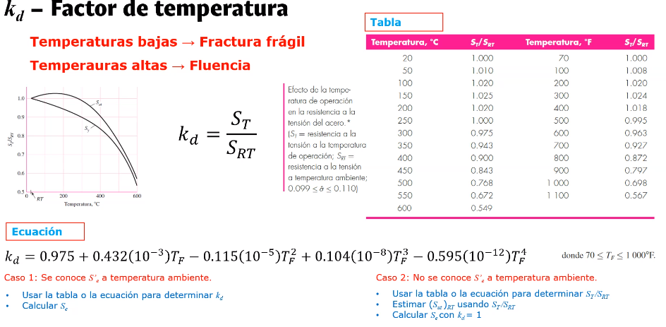
MPa a= | 4.51 |  |  | esmerilado | 1.34 | 1.58 | -0.085 | 1,164.60 | 0.19005639426 | 0.78162780459 | 1 | 1 | 0.702 | 1 | 11,167.50
b= | -0.265 |  |  | maquinado | 2.7 | 4.51 | -0.265 | PSI |  |  |  |  |  |  | PSI
 |  |  |  | laminado | 14.4 | 57.7 | -0.718
 |  |  |  | forja | 39.9 | 272 | -0.995 | factor de temperatura (kd)
Ka= | 0.190056394
 |  | 0.84536627401

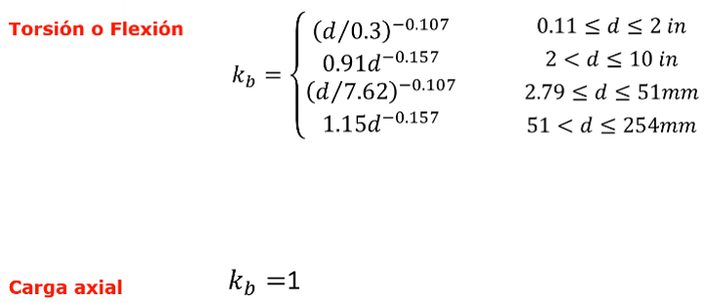
factor de tamaño (kb)
longitud del eje | eje propuesto | unidades
78.74 | 3 | 1

kb1 | 0.78162780459
kb2 | 0.76583172863
kb3 | 1.1048853309
kb4 | 0.96780932739 |  |  |  |  |  |  | factor de confiabilidad (ke)

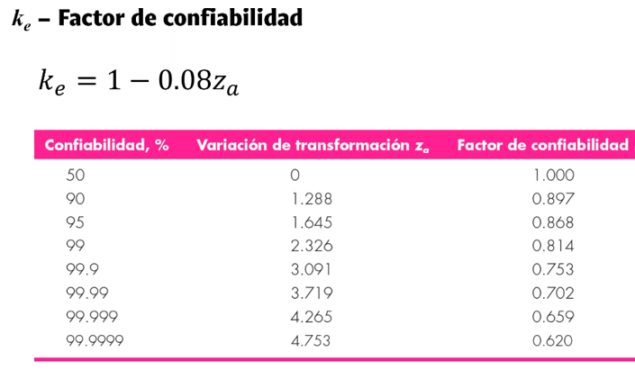
 |  |  |  |  |  |  |  | confiabilidad | 99.99 |  | confia % | ke
 | 0.78162780459 |  |  |  |  |  |  |  |  |  | 50 | 1
 |  |  |  |  |  |  |  |  |  |  | 90 | 0.897
 |  |  |  |  |  |  |  | ke= | 0.702 |  | 95 | 0.868
factor de tipo de carga (kc) |  |  |  |  |  |  |  |  |  |  | 99 | 0.814
 |  |  |  |  |  |  |  |  |  |  | 99.9 | 0.753
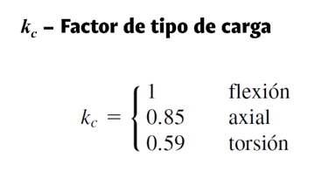
tipo de carga | factor= |  | kc |  |  |  |  |  |  |  | 99.99 | 0.702
flexion | 1 | flexion | 1 |  |  |  |  |  |  |  | 99.999 | 0.659
 |  | axial | 0.85 |  |  |  |  |  |  |  | 99.9999 | 0.602
 |  | torsion | 0.59

 |  |  |  |  |  |  |  | factor de efectos varios (kf)

bandas en V
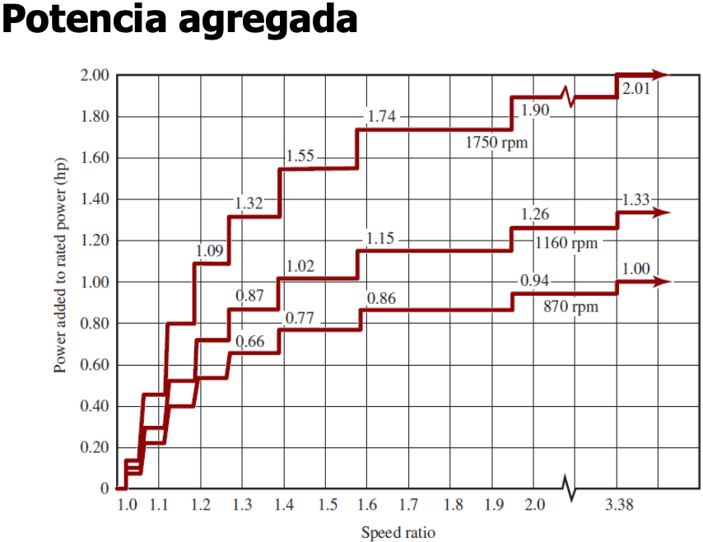
 |  |  |  |  |  |  |  |  |  |  |  |  |  |  |  |  |  | este valor es propuesto porque esta a la mitad
datos pedidos |  |  |  |  |  |  | d1 | d1*R.V. | d2 real | R.V.=d2/d1 | n2=n1/R.V.*
datos que no van a cambiar |  |  | 3V | 1750 RPM | 1160 RPM | 870 RPM | 2.6 | 7.04 | 6.85 | 2.635 | 36.999 |  |  |  |  |  | d2 < | c | < 3 * ( d1 + d2 )
calculados |  |  |  |  |  |  | 2.75 | 7.45 | 7.95 | 2.891 | 33.718 |  |  |  |  | para v3 | 7.95 | 20 | 32.7
 |  |  |  |  |  |  | 2.95 | 7.99 | 7.95 | 2.695 | 36.171 |  |  |  |  | para v5 | 27.70 | 71 | 113.7
Datos |  |  |  |  |  |  | 3.1 | 8.39 | 7.95 | 2.565 | 38.010 | valor a aproximar | 36 |  |  | para v8 | 39.80 | 102 | 163.8
Valor de pi | 3.1416 |  |  |  |  |  | 3.3 | 8.94 | 7.95 | 2.409 | 40.462 |  |  |  |  | manual | 13.95 | 89 | 163.8
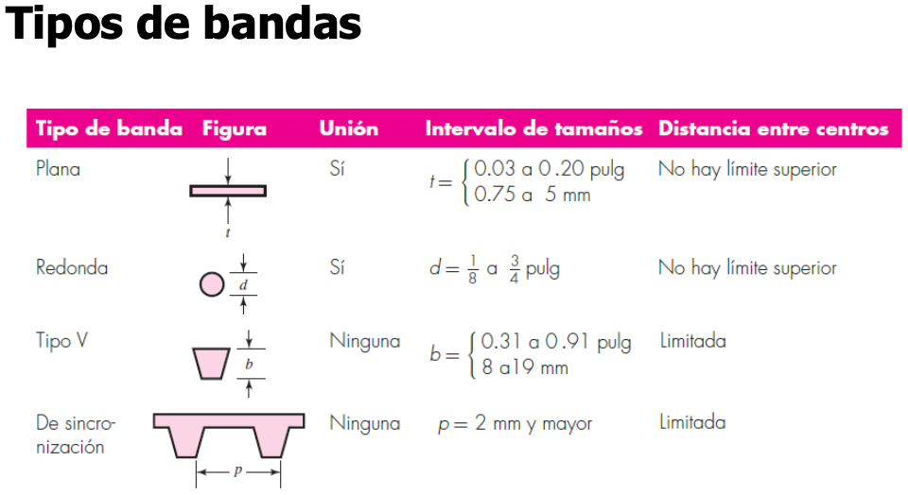
Potencia in | 1 | hp |  |  |  |  | 3.6 | 9.75 | 10.55 | 2.931 | 33.262
Factor de Servicio | 2 |  |  |  |  |  | 4.07 | 11.02 | 10.55 | 2.592 | 37.605 | valor más proximo 3V | 36.170682153 | Porcentaje de tolerancia | 0.0047
Potencia de diseño | 2 | hp |  |  |  |  | 4.45 | 12.05 | 10.55 | 2.371 | 41.116
Datos de la banda | 3V |  |  |  |  |  | 4.7 | 12.73 | 13.95 | 2.968 | 32.842
velocidad de entrada | 97.47692309 | rpm |  |  |  |  | 4.95 | 13.40 | 13.95 | 2.818 | 34.589 | valor más proximo 5V | 35.894029441 |  | 0.0029
velocidad nominal salida | 36 | rpm |  |  |  |  | 5.25 | 14.22 | 13.95 | 2.657 | 36.685
 |  |  |  |  |  |  | 5.55 | 15.03 | 13.95 | 2.514 | 38.781
diametro 1 d1= | 156.743 |  |  |  |  |  | 5.95 | 16.11 | 13.95 | 2.345 | 41.576 | valor más proximo 8V | 36.247700044 |  | 0.0069
relacion de velocidad | 2.7076923081 |  |  |  |  |  | 6.45 | 17.46 | 18.95 | 2.938 | 33.178
PARA 3V |  |  |  |  |  |  | 6.85 | 18.55 | 18.95 | 2.766 | 35.236
 |  |  |  |  |  |  | 7.95 | 21.53 | 18.95 | 2.384 | 40.894
d1= | 2.95 |  |  |  |  |  | 10.55 | 28.57 | 24.95 | 2.365 | 41.218
d2= | 7.95 |  |  |  |  |  | 13.95 | 37.77 | 33.45 | 2.398 | 40.652
n2= | 36.171 |  |  |  |  |  | 18.95 | 51.31 | 33.45 | 1.765 | 55.222
proponemos valor de C |  |  |  |  |  |  | 24.95 | 67.56 | 33.45 | 1.341 | 72.707
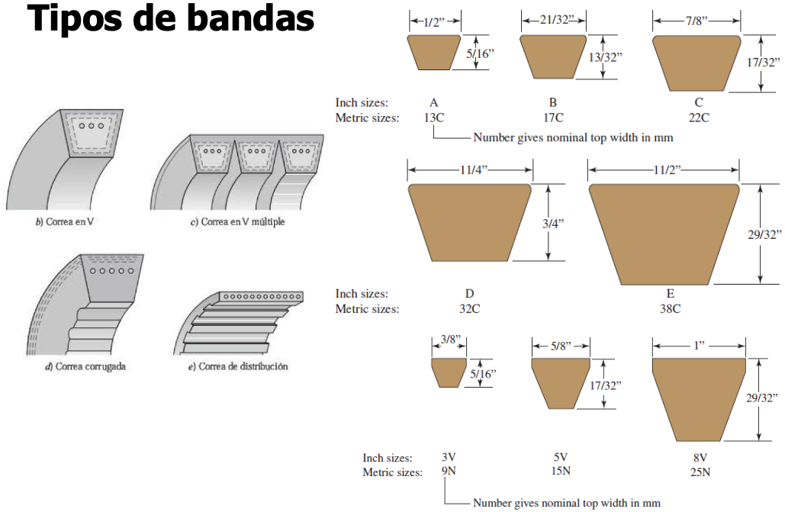
C= | 25 |  |  |  |  |  | 33.45 | 90.57 | 33.45 | 1.000 | 97.477 |  | longitudes standard in
L (aproximada) = | 67.372 |  | 5V | 1750 RPM | 1160 RPM | 870 RPM | 7.0 | 18.95 | 21.1 | 3.014 | 32.338 |  | 3V | 5V | 8V
L propuesta= | 67 |  |  |  |  |  | 7.4 | 20.04 | 21.1 | 2.851 | 34.186 |  | 25 | 50 | 100
B= | 199.513 |  |  |  |  |  | 7.9 | 21.39 | 21.1 | 2.671 | 36.496 |  | 26.5 | 53 | 106
C= | 24.813 |  |  |  |  |  | 8.4 | 22.74 | 21.1 | 2.512 | 38.806 |  | 28 | 56 | 112
𝜃1= | 168.435 | > 120º |  |  |  |  | 8.9 | 24.10 | 21.1 | 2.371 | 41.116 |  | 30 | 60 | 118
𝜃2= | 191.565 | > 180º |  |  |  |  | 9.2 | 24.78 | 27.7 | 3.027 | 32.199 |  | 31.5 | 63 | 125
R.V Real= | 2.695 |  |  |  |  |  | 9.7 | 26.13 | 27.7 | 2.870 | 33.959 |  | 33.5 | 67 | 132
corrección por ángulo= | 0.88 |  |  |  |  |  | 10.2 | 27.62 | 27.7 | 2.716 | 35.894 |  | 35.5 | 71 | 140
corrección por longitud= | 1.1 |  |  |  |  |  | 10.8 | 29.24 | 27.7 | 2.565 | 38.005 |  | 37.5 | 75 | 150
Potencia nominal= | 0.77 |  |  |  |  |  | 11.7 | 31.68 | 27.7 | 2.368 | 41.173 |  | 40 | 80 | 160
potencia agregada= | 2 |  |  |  |  |  | 12.4 | 33.58 | 37.4 | 3.016 | 32.319 |  | 42.5 | 85 | 170
Potencia corregida= | 2.68136 |  |  |  |  |  | 13.1 | 35.47 | 37.4 | 2.855 | 34.143 |  | 45 | 90 | 180
# de bandas encesarias= | 1 |  |  |  |  |  | 13.9 | 37.64 | 37.4 | 2.691 | 36.228 |  | 50 | 95 | 190
RESULTADOS |  |  |  |  |  |  | 14.9 | 40.34 | 37.4 | 2.510 | 38.834 |  | 53 | 100 | 200
L= | 67 |  |  |  |  |  | 15.9 | 43.05 | 37.4 | 2.352 | 41.441 |  | 56 | 106 | 212
C= | 24.813 |  |  |  |  |  | 21.1 | 57.13 | 49.9 | 2.365 | 41.218 |  | 60 | 112 | 224
d1= | 2.95 |  |  |  |  |  | 27.7 | 75.00 | 49.9 | 1.801 | 54.110 |  | 63 | 118 | 236
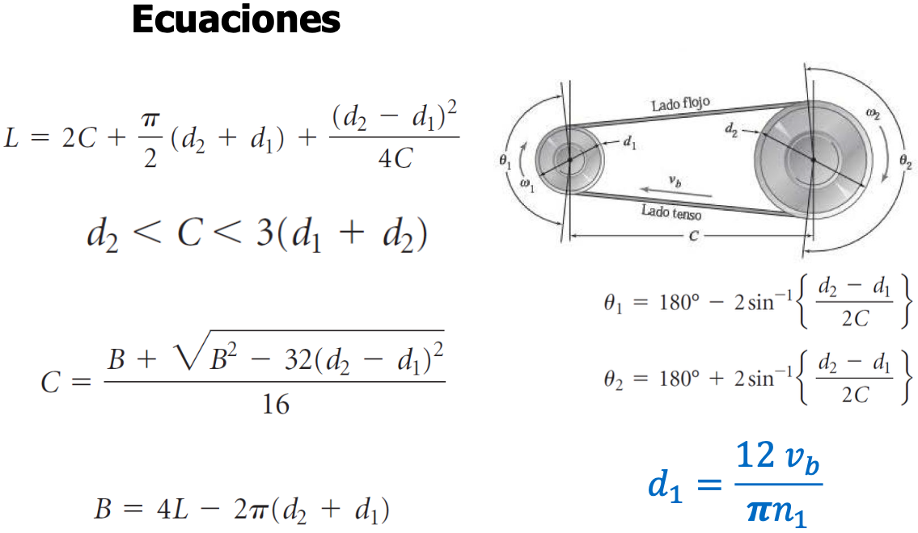
d2= | 7.95 |  |  |  |  |  | 37.4 | 101.27 | 49.9 | 1.334 | 73.059 |  | 67 | 125 | 250
n2= | 36.171 |  |  |  |  |  | 49.9 | 135.11 | 49.9 | 1.000 | 97.477 |  | 71 | 132 | 265
PARA 5V |  |  | 8V | 1160 RPM | 870 RPM | 690 RPM | 13 | 35.20 | 39.8 | 3.062 | 31.839 |  | 75 | 140 | 280
 |  |  |  |  |  |  | 13.8 | 37.37 | 39.8 | 2.884 | 33.799 |  | 80 | 150 | 300
d1= | 10.2 |  |  |  |  |  | 14.8 | 40.07 | 39.8 | 2.689 | 36.248 |  | 85 | 160 | 315
d2= | 27.7 |  |  |  |  |  | 15.8 | 42.78 | 39.8 | 2.519 | 38.697 |  | 90 | 170 | 335
n2= | 35.894 |  |  |  |  |  | 16.8 | 45.49 | 39.8 | 2.369 | 41.146 |  | 95 | 180 | 355
proponemos valor de C |  |  |  |  |  |  | 17.8 | 48.20 | 52.8 | 2.966 | 32.862 |  | 100 | 190 | 375
C= | 25 |  |  |  |  |  | 18.8 | 50.90 | 52.8 | 2.809 | 34.708 |  | 106 | 200 | 400
L (aproximada) = | 112.596 |  |  |  |  |  | 19.8 | 53.61 | 52.8 | 2.667 | 36.554 |  | 112 | 212 | 425
L propuesta= | 112 |  |  |  |  |  | 21 | 56.86 | 52.8 | 2.514 | 38.769 |  | 118 | 224 | 450
B= | 209.867 |  |  |  |  |  | 22.2 | 60.11 | 52.8 | 2.378 | 40.985 |  | 125 | 236 | 475
C= | 24.682 |  |  |  |  |  | 22.8 | 61.74 | 52.8 | 2.316 | 42.092 |  | 132 | 250 | 500
𝜃1= | 138.474 | > 120º |  |  |  |  | 23.8 | 64.44 | 70.8 | 2.975 | 32.768 |  | 140 | 265
𝜃2= | 221.526 | > 180º |  |  |  |  | 24.8 | 67.15 | 70.8 | 2.855 | 34.144 |  | 165 | 280
R.V Real= | 2.716 |  |  |  |  |  | 29.8 | 80.69 | 70.8 | 2.376 | 41.028 |  |  | 300
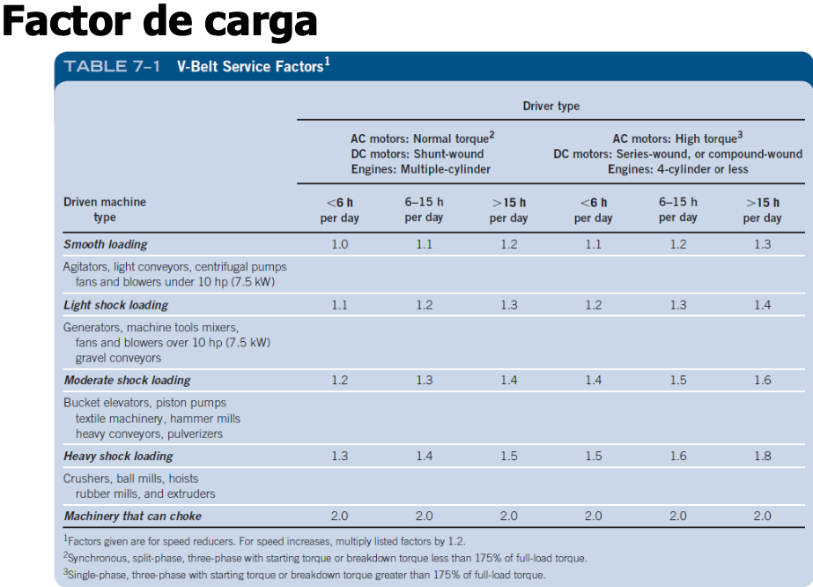
corrección por ángulo= | 0.975 |  |  |  |  |  | 39.8 | 107.77 | 94.8 | 2.382 | 40.924 |  |  | 315
corrección por longitud= | 0.96 |  |  |  |  |  | 52.8 | 142.97 | 94.8 | 1.795 | 54.291 |  |  | 335
Potencia nominal= | 12 |  |  |  |  |  | 70.8 | 191.70 | 94.8 | 1.339 | 72.799 |  |  | 355
potencia agregada= | 0.66 |  |  |  |  |  | 94.8 | 256.69 | 94.8 | 1.000 | 97.477
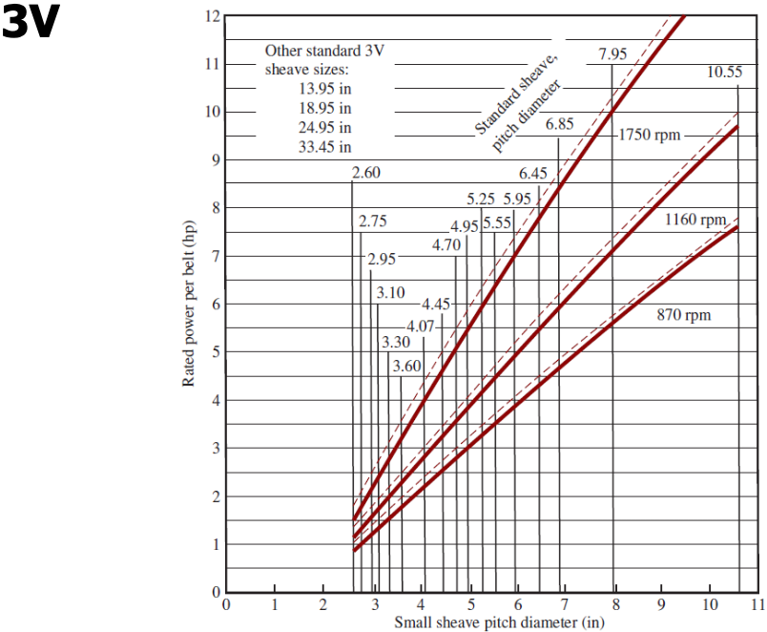
Potencia corregida= | 11.84976
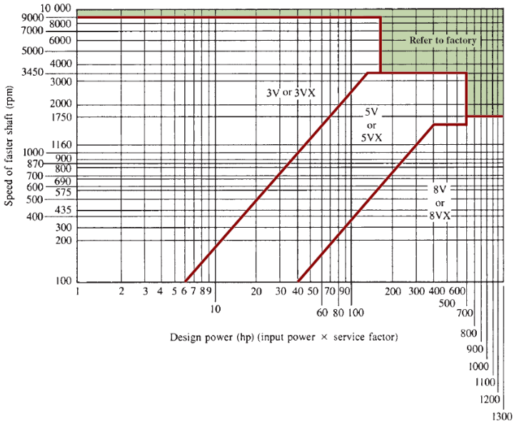
# de bandas encesarias= | 1
RESULTADOS
L= | 112
C= | 24.682
d1= | 10.2
d2= | 27.7
n2= | 35.894
PARA 8V

d1= | 14.8
d2= | 39.8
n2= | 36.248
proponemos valor de C
C= | 57
L (aproximada) = | 202.507
L propuesta= | 200
B= | 456.937
C= | 55.715
𝜃1= | 154.070 | > 120º
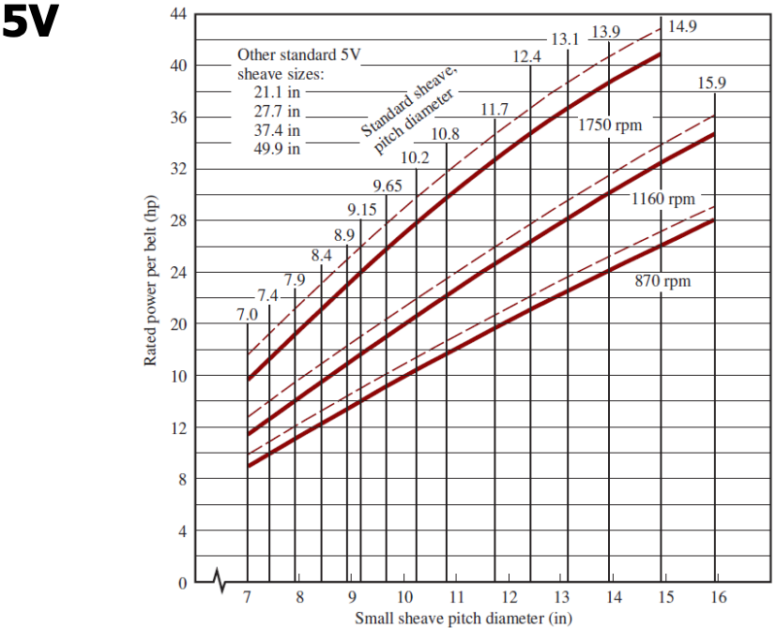
𝜃2= | 205.930 | > 180º
R.V Real= | 2.689
corrección por ángulo= | 0.97
corrección por longitud= | 1.02
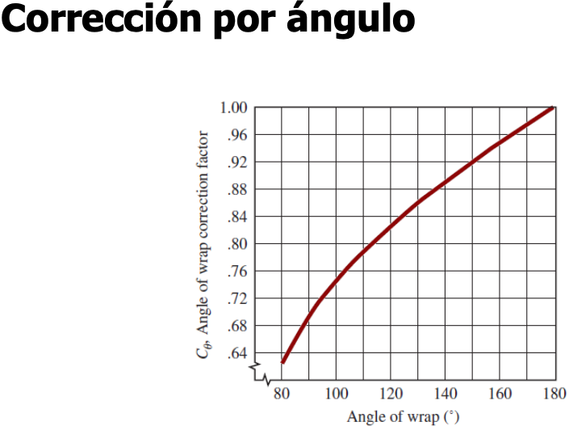
Potencia nominal= | 26.5
potencia agregada= | 1.15
Potencia corregida= | 27.35691
# de bandas encesarias= | 2
RESULTADOS
L= | 200
C= | 55.715
d1= | 14.8
d2= | 39.8
n2= | 36.248
MANUAL |  | recordar que viene una recomendación en la tabla "C"

d1= | 5.25
d2= | 13.95
n2=
proponemos valor de C |  | Considerar que se debe elegir la banda adecuada para el calculo
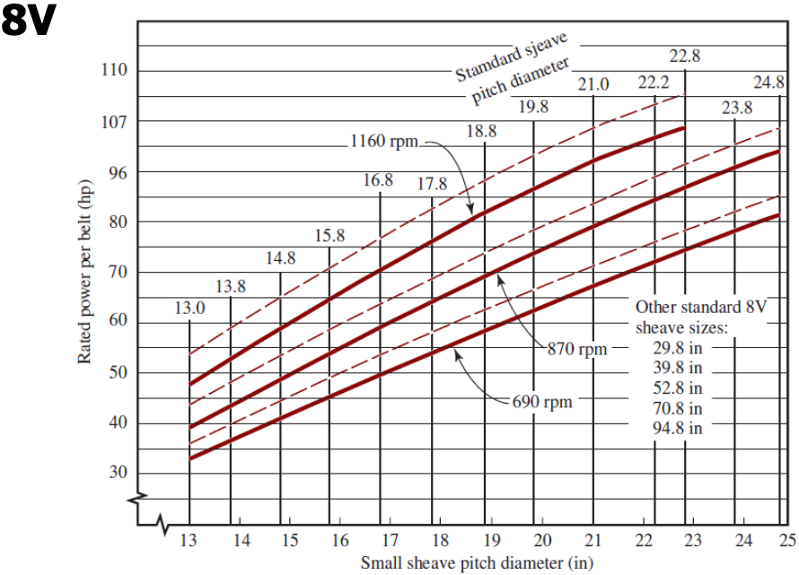
C= | 24
L (aproximada V3, V5 o V8) = | 78.948
L propuesta V3= | 75
L propuesta V5= | 75
L propuesta V8= | #N/A
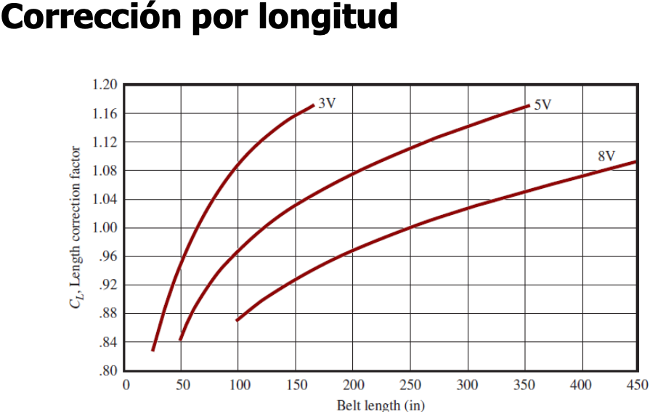
B= | 179.363
C= | 21.990
𝜃1= | 157.181
𝜃2= | 202.819
corrección por ángulo= | 0.97
corrección por longitud= | 1.02
Potencia nominal= | 26.5
potencia agregada= | 1.15
Potencia corregida= | 27.35691
# de bandas encesarias= | 2.00
RESULTADOS
L= | 75
C= | 21.990
d1= | 5.25
d2= | 13.95
n2= | 0.000

